Hoja1
2024-01-18

LA PAZ 28 - HAEDO 4460-2005
BUENOS AIRES luquearti@gmail.com
____________________________________________________________________________________

TIRAFONDOS
Cabeza hexagonal Zincados

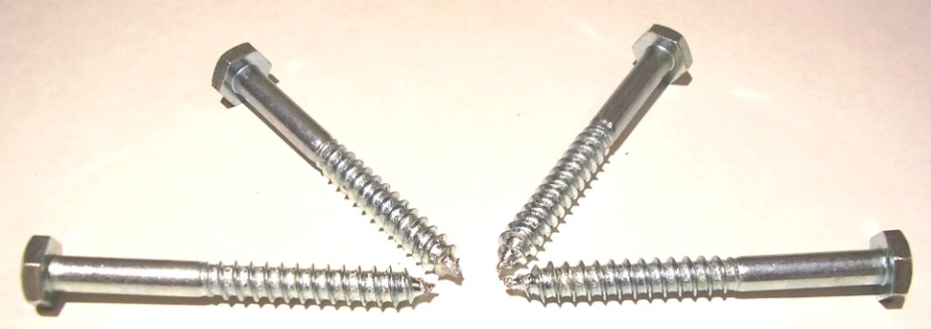

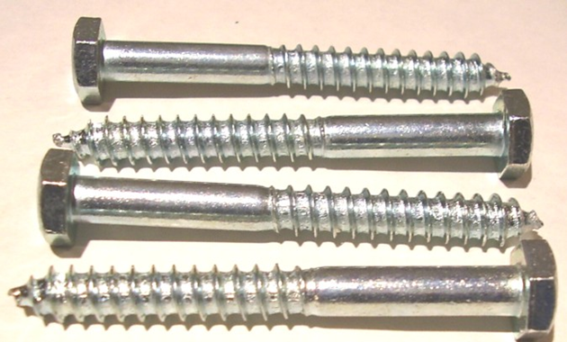

Precios por 100unds
TIRAFONDOS DE 3/16 (5MM)
COD. | DESCRIPCION | PRECIO x 100unds
T-218 | % TIRAFONDOS 3/16 x 1" | 2033.00
T-219 | % TIRAFONDOS 3/16 x 1"1/4 | 2430.00
T-220 | % TIRAFONDOS 3/16 x 1"1/2 | 2720.00
T-221 | % TIRAFONDOS 3/16 x 1"3/4 | 2930.00
T-222 | % TIRAFONDOS 3/16 x 2" * | 3100.00
T-223 | % TIRAFONDOS 3/16 x 2"1/4 | 3481.00
T-224 | % TIRAFONDOS 3/16 x 2"1/2 | 3830.00
T-225 | % TIRAFONDOS 3/16 x 2"3/4 | 4100.00
T-226 | % TIRAFONDOS 3/16 x 3" | 4320.00

TIRAFONDOS DE 1/4 (6,5MM)
COD. | DESCRIPCION | PRECIO x 100unds
T-228 | % TIRAFONDOS 1/4 x 1" | 2480.00
T-229 | % TIRAFONDOS 1/4 x 1"1/4 | 2770.00
T-230 | % TIRAFONDOS 1/4 x 1"1/2 | 3040.00
T-231 | % TIRAFONDOS 1/4 x 1"3/4 | 3540.00
T-232 | % TIRAFONDOS 1/4 x 2" * | 3851.00
T-233 | % TIRAFONDOS 1/4 x 2"1/4 | 4290.00
T-234 | % TIRAFONDOS 1/4 x 2"1/2 | 4816.00
T-235 | % TIRAFONDOS 1/4 x 2"3/4 | 5020.00
T-236 | % TIRAFONDOS 1/4 x 3" | 5540.00
T-237 | % TIRAFONDOS 1/4 x 3"1/4 | 6190.00
T-238 | % TIRAFONDOS 1/4 x 3"1/2 | 6721.00
T-240 | % TIRAFONDOS 1/4 x 4" | 7550.00
T-242 | % TIRAFONDOS 1/4 x 4"1/2 | 8260.00
T-244 | % TIRAFONDOS 1/4 x 5" | 9050.00
T-245 | % TIRAFONDOS 1/4 X 5 1/2 | 10317.11
T-246 | % TIRAFONDOS 1/4 X 6" | 10949.76

TIRAFONDOS DE 5/16 (8MM)
COD. | DESCRIPCION | PRECIO x 100unds
TIR-241 | % TIRAFONDO 5/16 X 1. 1/4 | 4590.00
TIR-242 | % TIRAFONDOS 5/16 x 1"1/2 | 5235.00
TIR-243 | % TIRAFONDOS 5/16 x 1"3/4 | 5640.00
TIR-244 | % TIRAFONDOS 5/16 x 2" | 5730.00
TIR-245 | % TIRAFONDOS 5/16 x 2"1/4 | 6470.00
TIR-246 | % TIRAFONDOS 5/16 X 2"1/2 | 6970.00
TIR-247 | % TIRAFONDO 5/16 X 2 3/4 | 7762.00
TIR-248 | % TIRAFONDOS 5/16 X 3" | 8335.00
TIR-248/1 | % TIRAFONDOS 5/16 X 3"1/4 | 9675.00
TIR-249 | % TIRAFONDOS 5/16 X 3"1/2 | 10520.00
TIR-250 | % TIRAFONDOS 5/16 X 4" | 11710.00
TIR-251 | % TIRAFONDOS 5/16 X 4 1/2 | 12890.00
TIR-252 | % TIRAFONDOS 5/16 X 5" | 14300.00
TIR-253 | % TIRAFONDOS 5/16 X 5 1/2 | 19730.00
TIR-254 | % TIRAFONDOS 5/16 X 6" | 21980.00

TIRAFONDOS DE 3/8 (9,5MM)
COD. | DESCRIPCION | PRECIO x 100unds
TIR-261 | % TIRAFONDO 3/8 X 1 3/4 | 8140.00
TIR-262 | % TIRAFONDO 3/8 x 2 | 8400.00
TIR-264 | % TIRAFONDOS 3/8 X 2 1/2 | 9840.00
TIR-265 | % TIRAFONDOS 3/8 X 2 3/4 | 10780.00
TIR-266 | % TIRAFONDOS 3/8 X 3 | 11900.00
TIR-267 | % TIRAFONDOS 3/8 X 3 1/4 | 14540.00
TIR-268 | % TIRAFONDOS 3/8 X 3 1/2 | 15130.00
TIR-269 | % TIRAFONDOS 3/8 X 4 | 16800.00
TIR-270 | % TIRAFONDOS 3/8 X 4 1/2 | 18400.00
TIR-271 | % TIRAFONDOS 3/8 X 5 | 20350.00

PRECIO X 100 UNIDADES

